상품제안서
스마트 PPT하이라이트 디지털포인터2 | 상품코드: S45566

 |  |  |  |  |  |  | 02-713-8555 | www.synergygift.co.kr
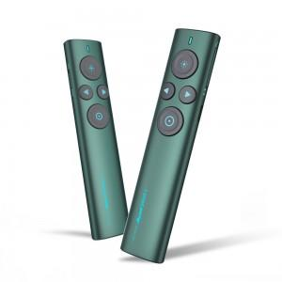 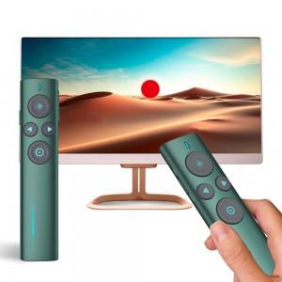 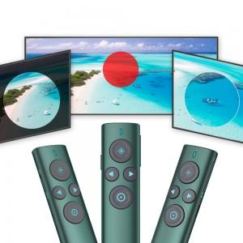

【상세/제작정보】

【인쇄/포장옵션】 | 레이저 / 포장지포장

【공급단가】 | 수량 | 10~ | 50~ | 100~ | 300~ | 500~
*VAT별도 | 단가 | 57,700원 | 51,500원 | 50,200원 | 48,900원 | 48,000원

【상품 URL】 | https://www.synergygift.co.kr:443/src/goods_detail.php?gdno=45566

